Sheet1
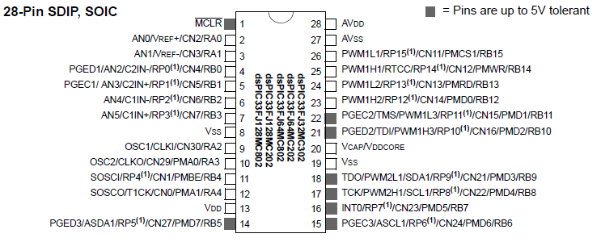
Schema dsPIC33 |  |  |  |  | Schema Taj Motherboard |  |  | STIMULUS
Direzione | Micro dsPIC33 | Micro Pin | Funzionalità | Socket 64-Pin | Socket 64-Pin |  | Socket 96-Pin
(input analogico) | RA0 | 2 | AN0 | S1 (Analogico) | - | - | - | Creazione S1 and S2
(output) | RA1 | 3 | IO RA1 | GATE | C18 | Gate | B32 | Gate
(input) | RB2 RP2* | 6 | IC4 | A-EN | A18 | Encoder A | A26
(input) | RB3 RP3* | 7 | INT1 | DDQUE | C31 | DDQUE | C19 |  |  | <-- | TASDA | Va a uno e genera un interrupt quando ST7 vuole parlare con pic
(output) | RA3 | 10 | IO RB3 | Led rosso
(output) | RB4 RP4* | 11 | SCK1 | DDCK | C25 | DDCK | C26 |  | SCKx | --> | DDCLK | Clock
(output) | RA4 | 12 | IO RB4 | Led verde
(input) | RB5 RP5* | 14 | IC1 | S1 (Digitale) | C20 | S1 | B31 | S1 and S2
(input) | RB6 RP6* | 15 | SDI1 | DDOUT | C27 | DDOUT | C20 |  | SDIx | <-- | TASA | Dato da ST7 a PIC
(output) | RB7 RP7* | 16 | SDO1 | DDIN | C26 | DDIN | C25 |  | SDOx | --> | DDIN | Dato da PIC a ST7
(output) | RB8 RP8* | 17 | IO RB8 | DDASK | C28 | DDASK | C3 |  |  | --> | OUTPA1 | Metto a 1 quando PIC vuole parlare con ST7
(input) | RB9 RP9* | 18 | IC3 | C-EN / S1 (Jumper) | - | - | -
(input) | RB10_RXD RP10* | 21 | MAX232 R1OUT (Pin 12) | - | - | - | -
(output) | RB11_TXD RP11* | 22 | MAX232 T1IN (Pin 11) | - | - | - | -
(input) | RB12 RP12* | 23 | QEA1 | A-EN | A18 | Encoder A | A26 | 4096 Encoder AB
(input) | RB13 RP13* | 24 | QEB1 | B-EN | A19 | Encoder B | A27
(input) | RB14 RP14* | 25 | IND1 | C-EN | A20 | Encoder 0 | A28
(output) | RB15 RP15* | 26 | IO RB15 | Led | - | - | -

